Sheet1
入库清单 |  |  |  |  |  | 箱单信息
义乌新库房地址：雪峰西路751号（高德导航义乌华鼎锦纶股份有限公司院里）接货电话：18072363466 上班时间：早8.30到晚19点， 收货人（客户代码CZ3187） |  |  | 客户代码:CZ3187
 |  |  | 运输方式:TIR卡航

备注:20箱货 |  |  | CZ3187-0202-20

序号 | 产品信息 | 外箱箱唛 |  | 预期数量 | 收货数量 | 图片 | 重量 | 体积 | 产品名 | 材质
1 | 37808-Y07U0001-B02 紫色款宠物笼子 | CZ3187-0202-22/1 |  | 8 |  | 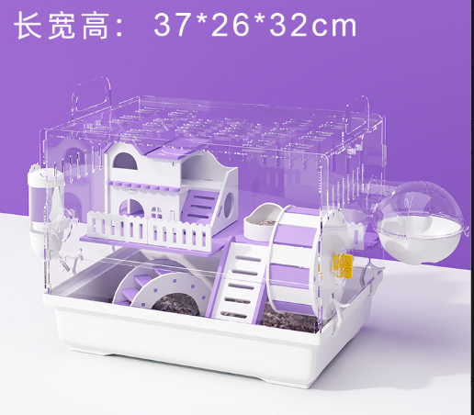 | 180 | 1.43 | 仓鼠笼 | 亚克力
 |  | CZ3187-0202-22/2 |  | 8
 |  | CZ3187-0202-22/3 |  | 8
 |  | CZ3187-0202-22/4 |  | 8
 |  | CZ3187-0202-22/5 |  | 8
 |  | CZ3187-0202-22/6 |  | 8
 |  | CZ3187-0202-22/7 |  | 8
 |  | CZ3187-0202-22/8 |  | 8
 |  | CZ3187-0202-22/9 |  | 8
 |  | CZ3187-0202-22/10 |  | 8
2 | 37757-Y07U0001-B02 全透明款仓鼠笼 | CZ3187-0202-22/11 |  | 6 |  | 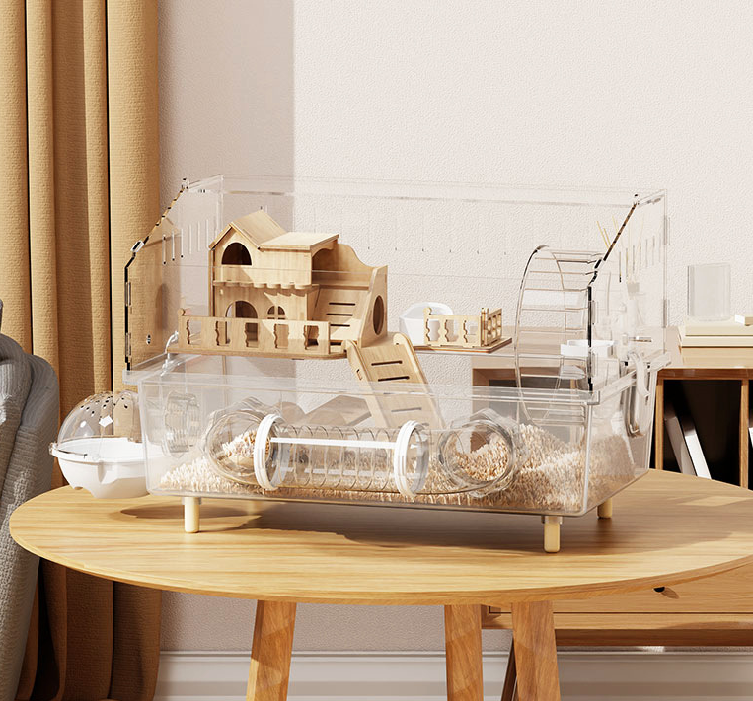 | 180 | 1.71 | 仓鼠笼 | 亚克力
 |  | CZ3187-0202-22/12 |  | 6
 |  | CZ3187-0202-22/13 |  | 6
 |  | CZ3187-0202-22/14 |  | 6
 |  | CZ3187-0202-22/15 |  | 6
 |  | CZ3187-0202-22/16 |  | 6
 |  | CZ3187-0202-22/17 |  | 6
 |  | CZ3187-0202-22/18 |  | 6
 |  | CZ3187-0202-22/19 |  | 6
 |  | CZ3187-0202-22/20 |  | 6

